Top变量WOE
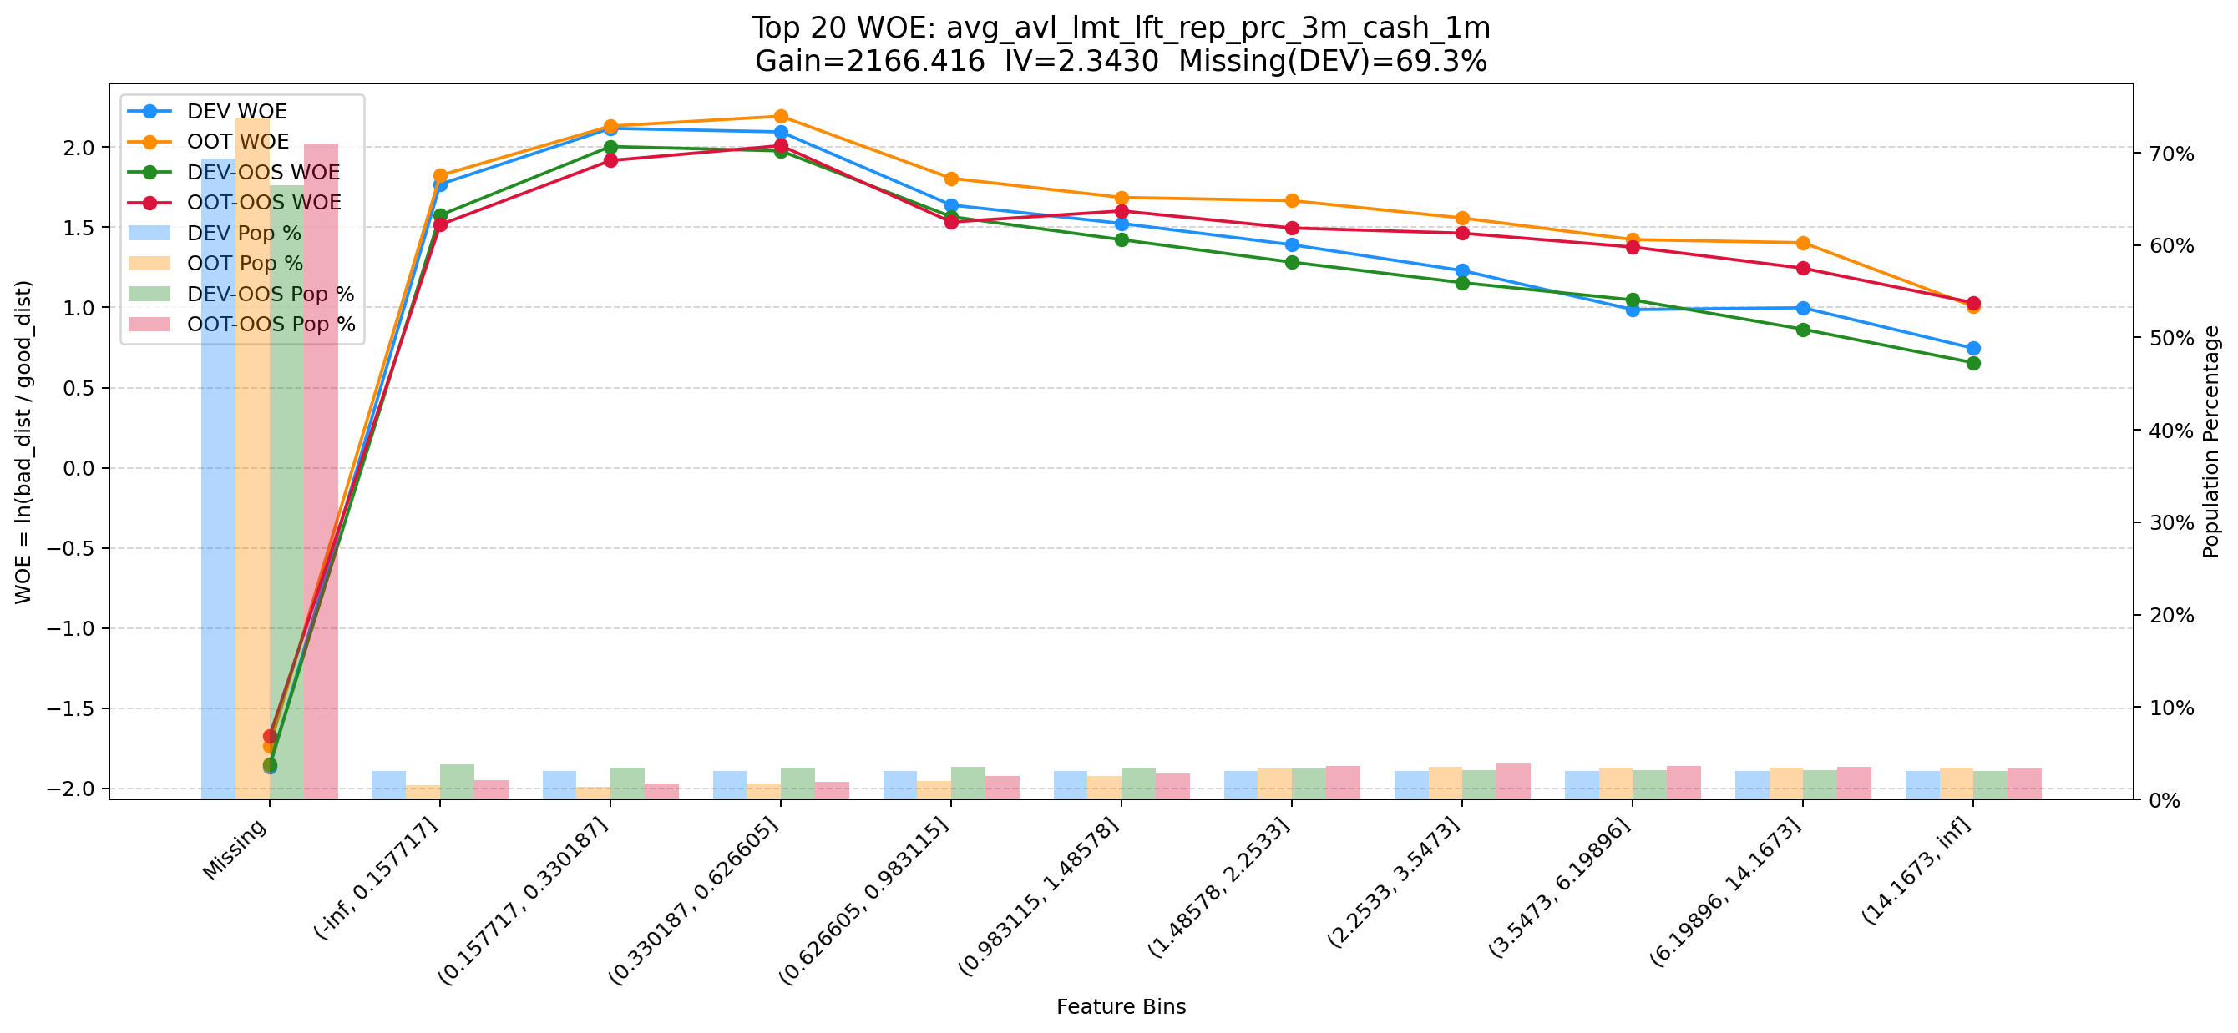
Top 1: d180_apl_ord_days_cnt
项目 | 内容
Gain | 266671.933
Base split | DEV
IV | 3.379
Missing rate | 0.567
Image | 001_d180_apl_ord_days_cnt_WOE.png

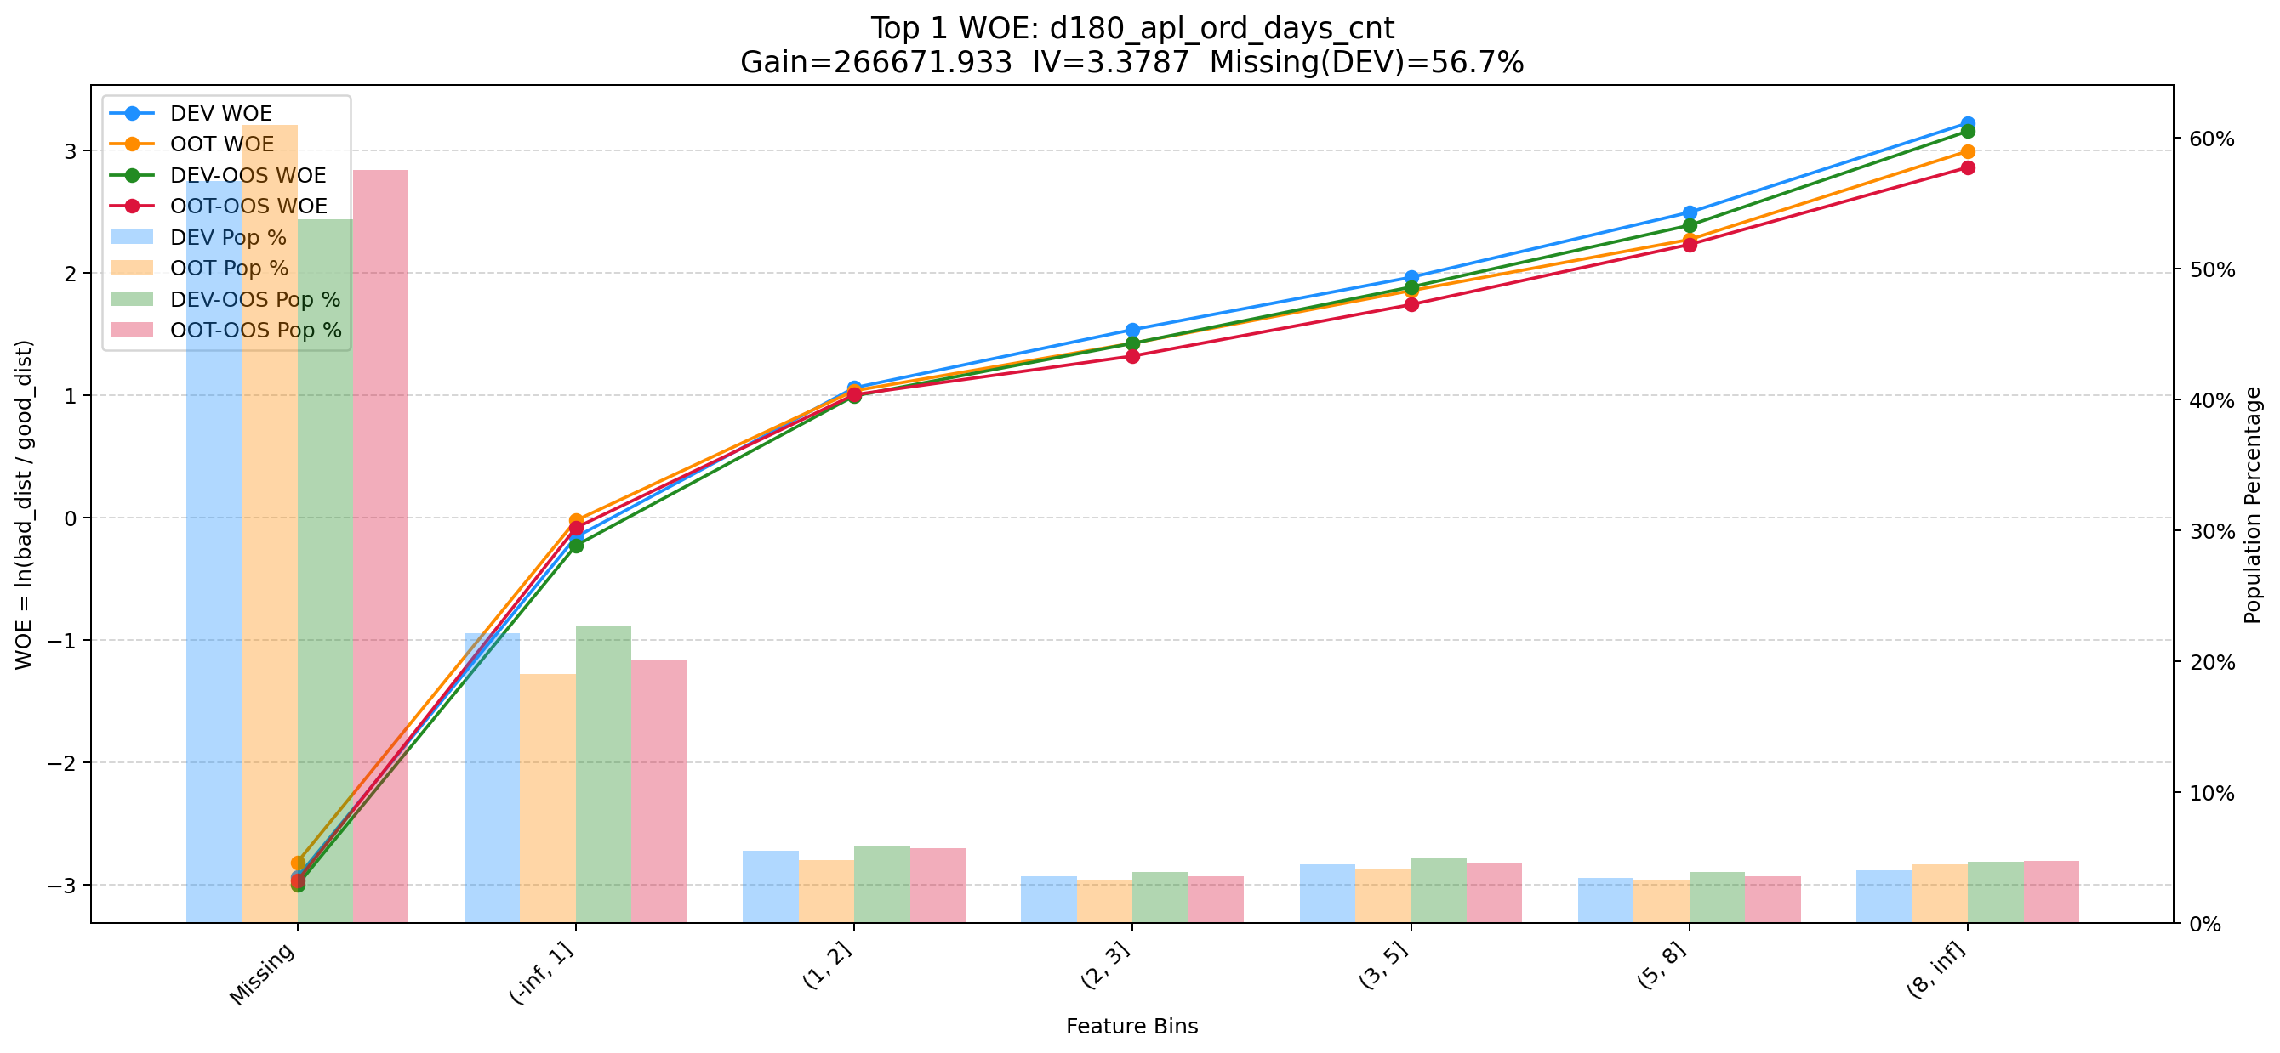

Top 2: d360_apl_ord_ddf_mdl_ord_crt_dte_min
项目 | 内容
Gain | 183188.190
Base split | DEV
IV | 3.305
Missing rate | 0.567
Image | 002_d360_apl_ord_ddf_mdl_ord_crt_dte_min_WOE.png

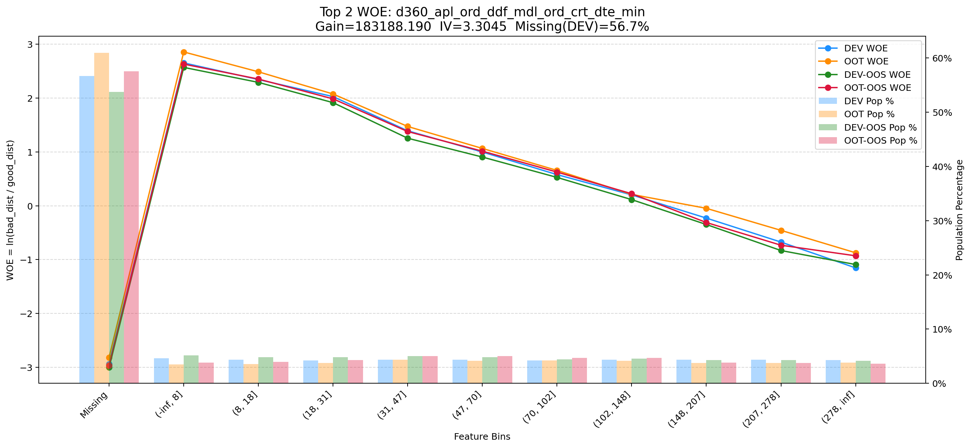

Top 3: first_day_diff_event_result_1_all
项目 | 内容
Gain | 127139.594
Base split | DEV
IV | 2.928
Missing rate | 0.000
Image | 003_first_day_diff_event_result_1_all_WOE.png

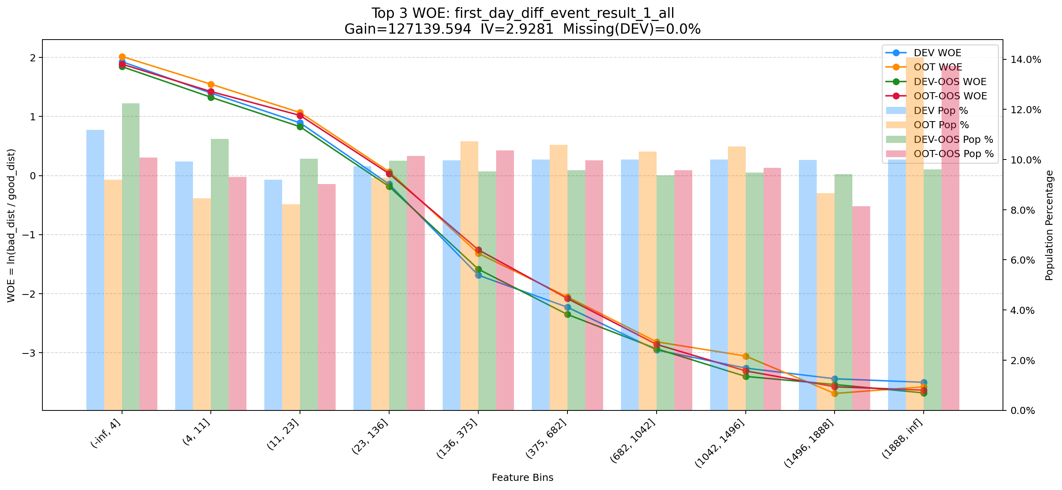

Top 4: his_360_day_csh_apl_ord_cnt_his_rto
项目 | 内容
Gain | 61985.650
Base split | DEV
IV | 2.185
Missing rate | 0.002
Image | 004_d360_apl_ord_ddf_mdl_ord_crt_dte_min_WOE.png



Top 5: d180_apl_ord_days_cnt_all
项目 | 内容
Gain | 25105.586
Base split | DEV
IV | 3.272
Missing rate | 0.556
Image | 005_d180_apl_ord_days_cnt_all_WOE.png

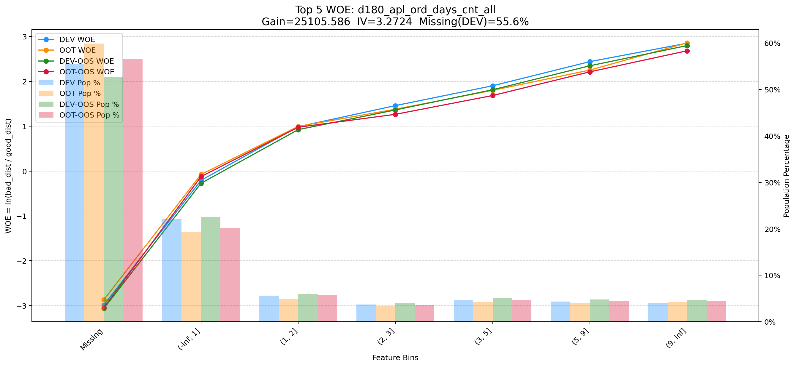

Top 6: dau_90d
项目 | 内容
Gain | 11709.892
Base split | DEV
IV | 1.728
Missing rate | 0.000
Image | 006_dau_90d_WOE.png

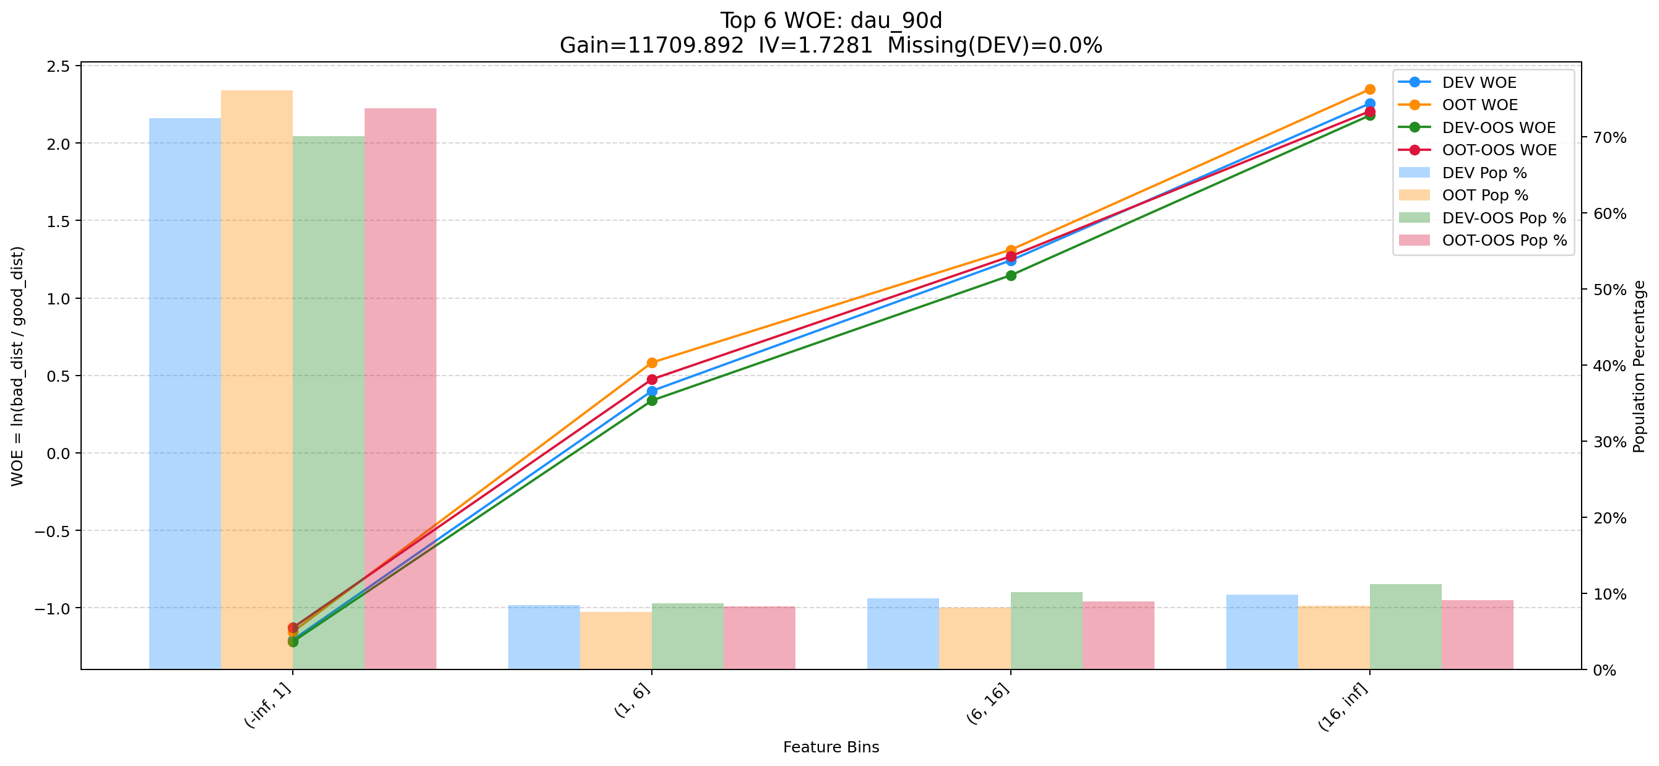

Top 7: ord_apl_avg_prc_amt_720_day_per_mth
项目 | 内容
Gain | 7727.379
Base split | DEV
IV | 1.643
Missing rate | 0.000
Image | 007_d180_apl_ord_days_cnt_all_WOE.png



Top 8: d30_apl_ord_days_cnt
项目 | 内容
Gain | 6670.857
Base split | DEV
IV | 2.980
Missing rate | 0.567
Image | 008_d30_apl_ord_days_cnt_WOE.png

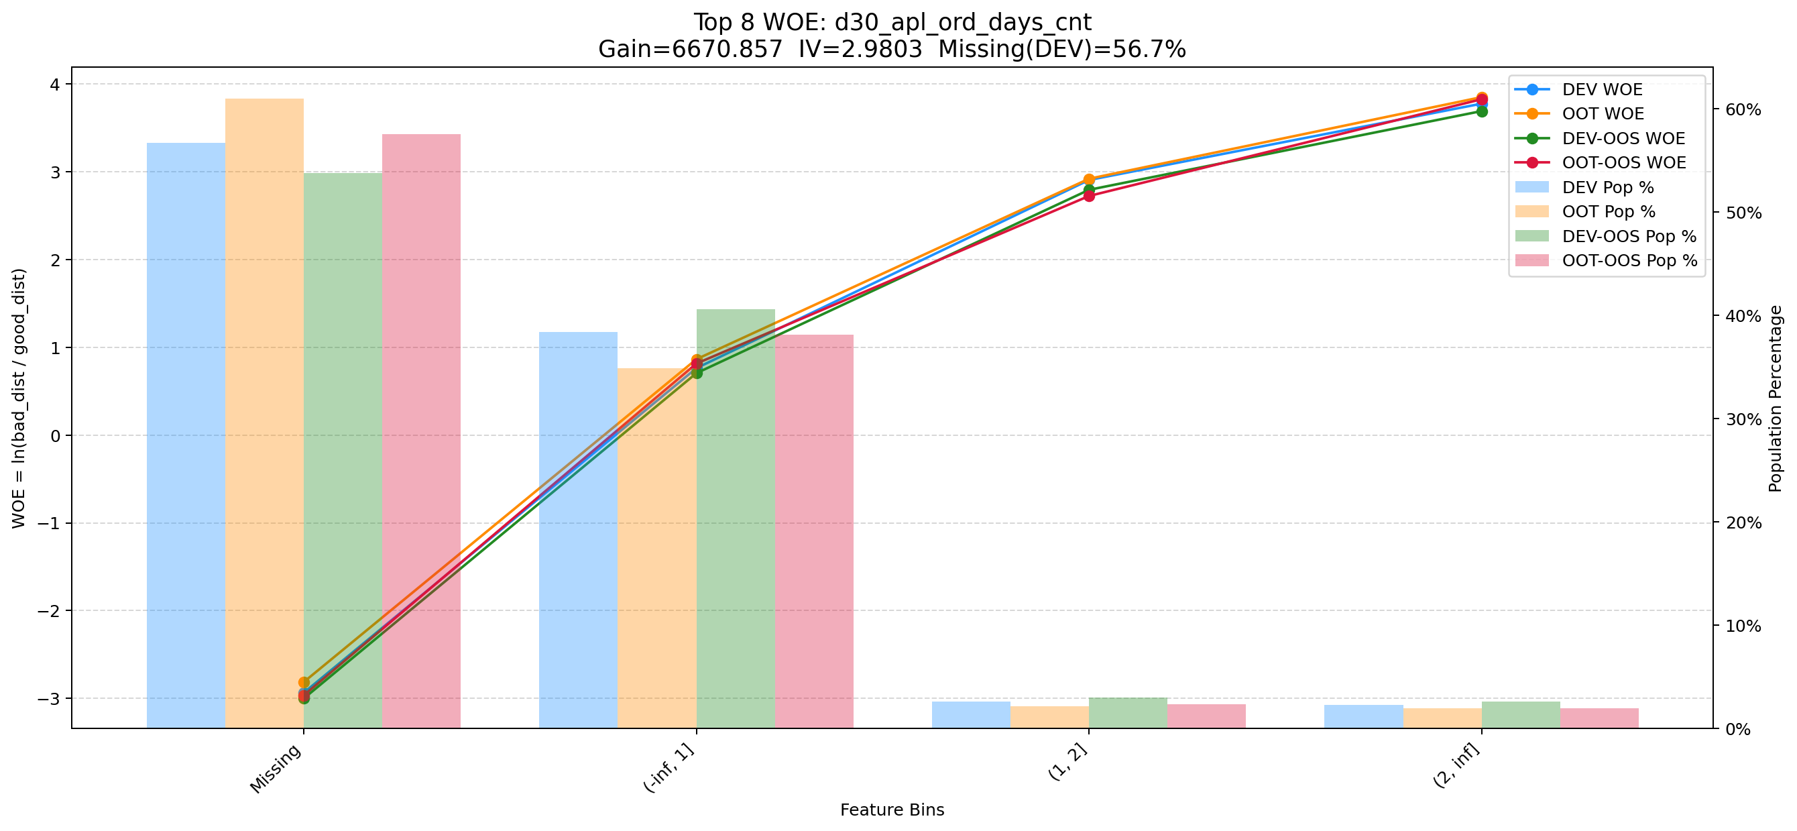

Top 9: cnt_avg_ord_span_30d
项目 | 内容
Gain | 5370.938
Base split | DEV
IV | 1.712
Missing rate | 0.873
Image | 009_cnt_avg_ord_span_30d_WOE.png

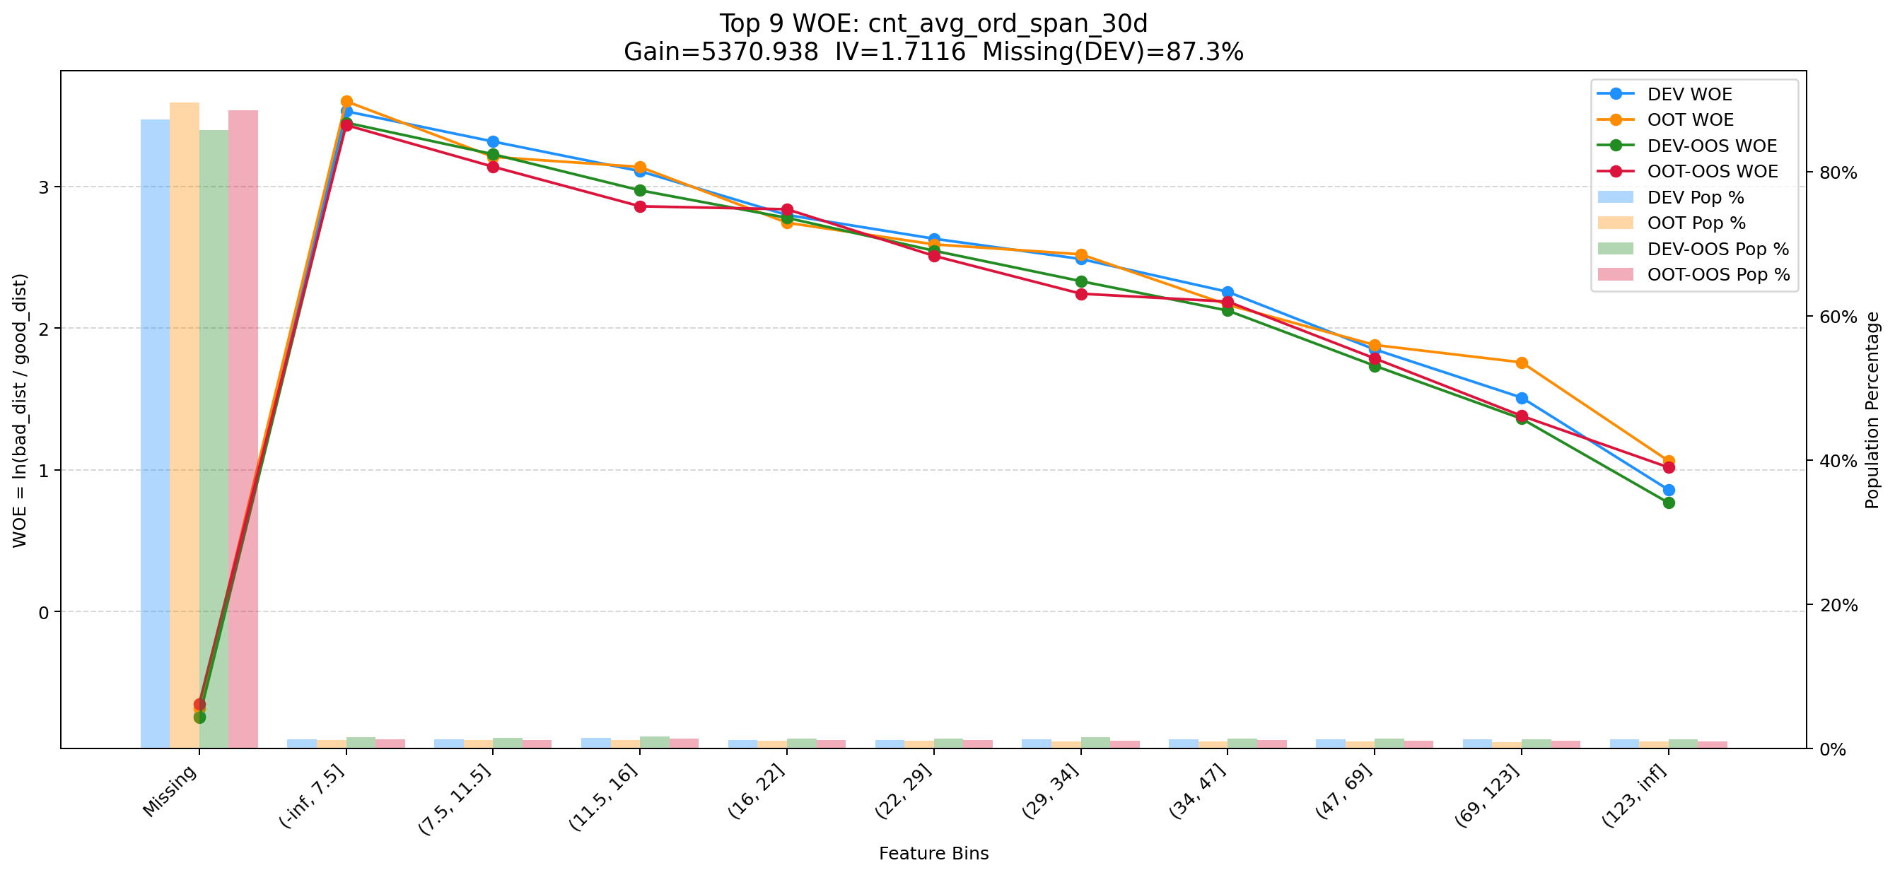

Top 10: ddf_lst_app_str_tim_to_mdl_tim_sec
项目 | 内容
Gain | 5236.234
Base split | DEV
IV | 1.698
Missing rate | 0.688
Image | 010_cnt_event_result_1_uid_recent_days_120_WOE.png

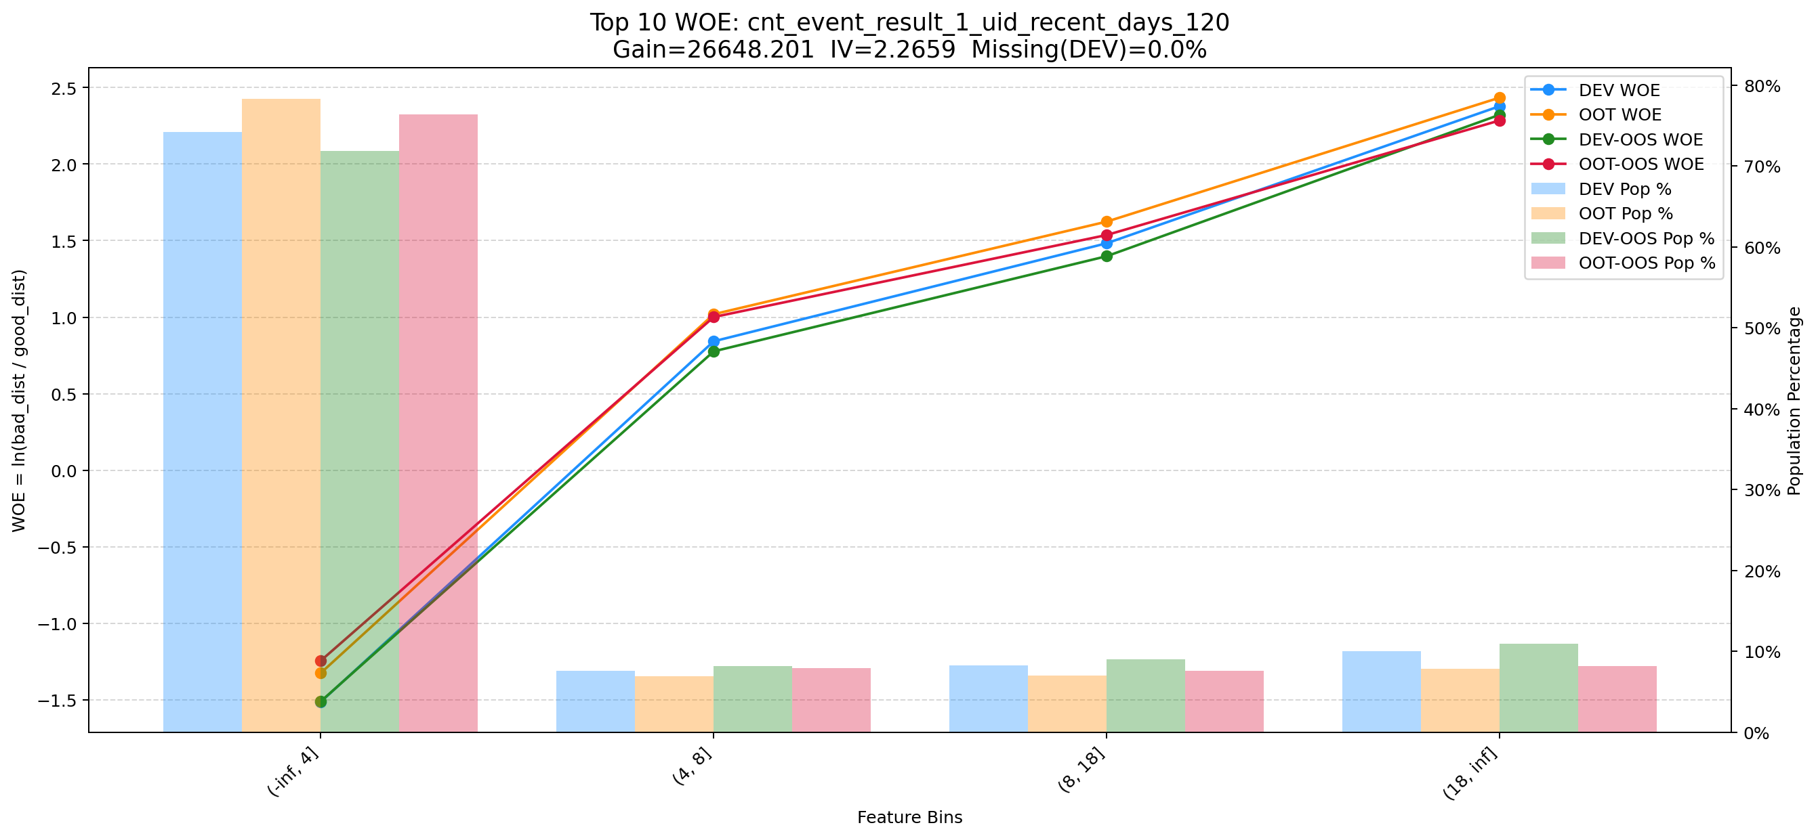

Top 11: 6m_used_lmt_second_der_min
项目 | 内容
Gain | 4890.731
Base split | DEV
IV | 1.956
Missing rate | 0.017
Image | 011_6m_used_lmt_second_der_min_WOE.png

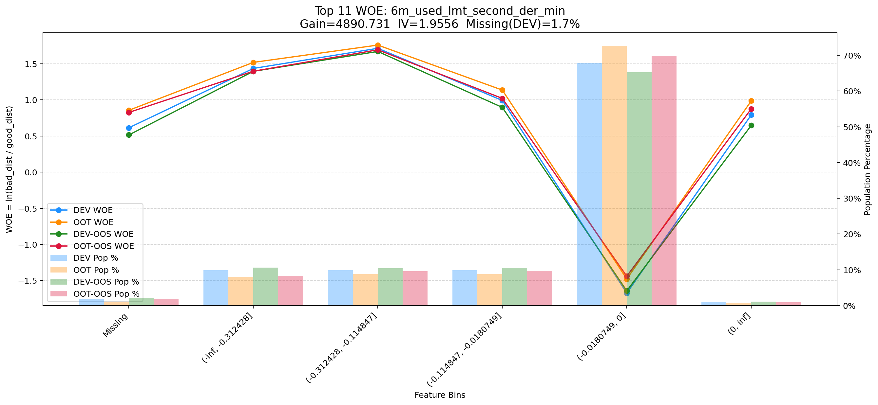

Top 12: 6m_used_lmt_first_der_min
项目 | 内容
Gain | 4789.286
Base split | DEV
IV | 1.225
Missing rate | 0.001
Image | 012_6m_used_lmt_first_der_min_WOE.png

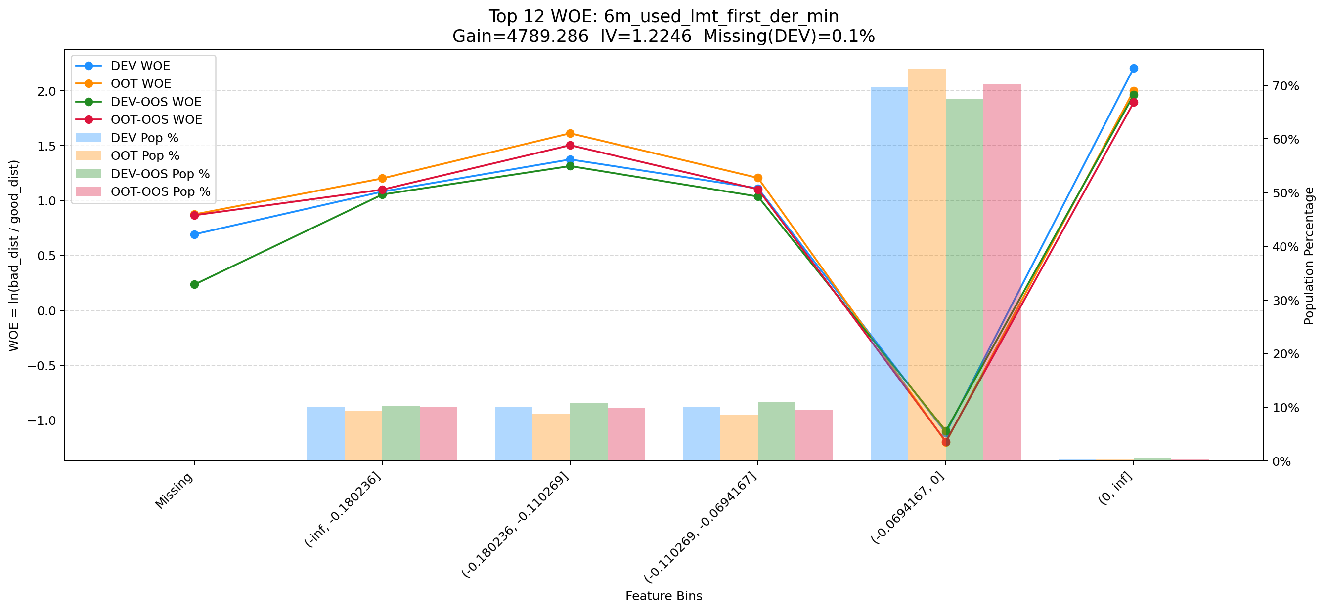

Top 13: payment_day_6m
项目 | 内容
Gain | 4038.475
Base split | DEV
IV | 1.829
Missing rate | 0.000
Image | 013_cnt_avg_ord_span_30d_WOE.png



Top 14: clk_cnt_14d
项目 | 内容
Gain | 3356.992
Base split | DEV
IV | 1.391
Missing rate | 0.000
Image | 014_clk_cnt_14d_WOE.png

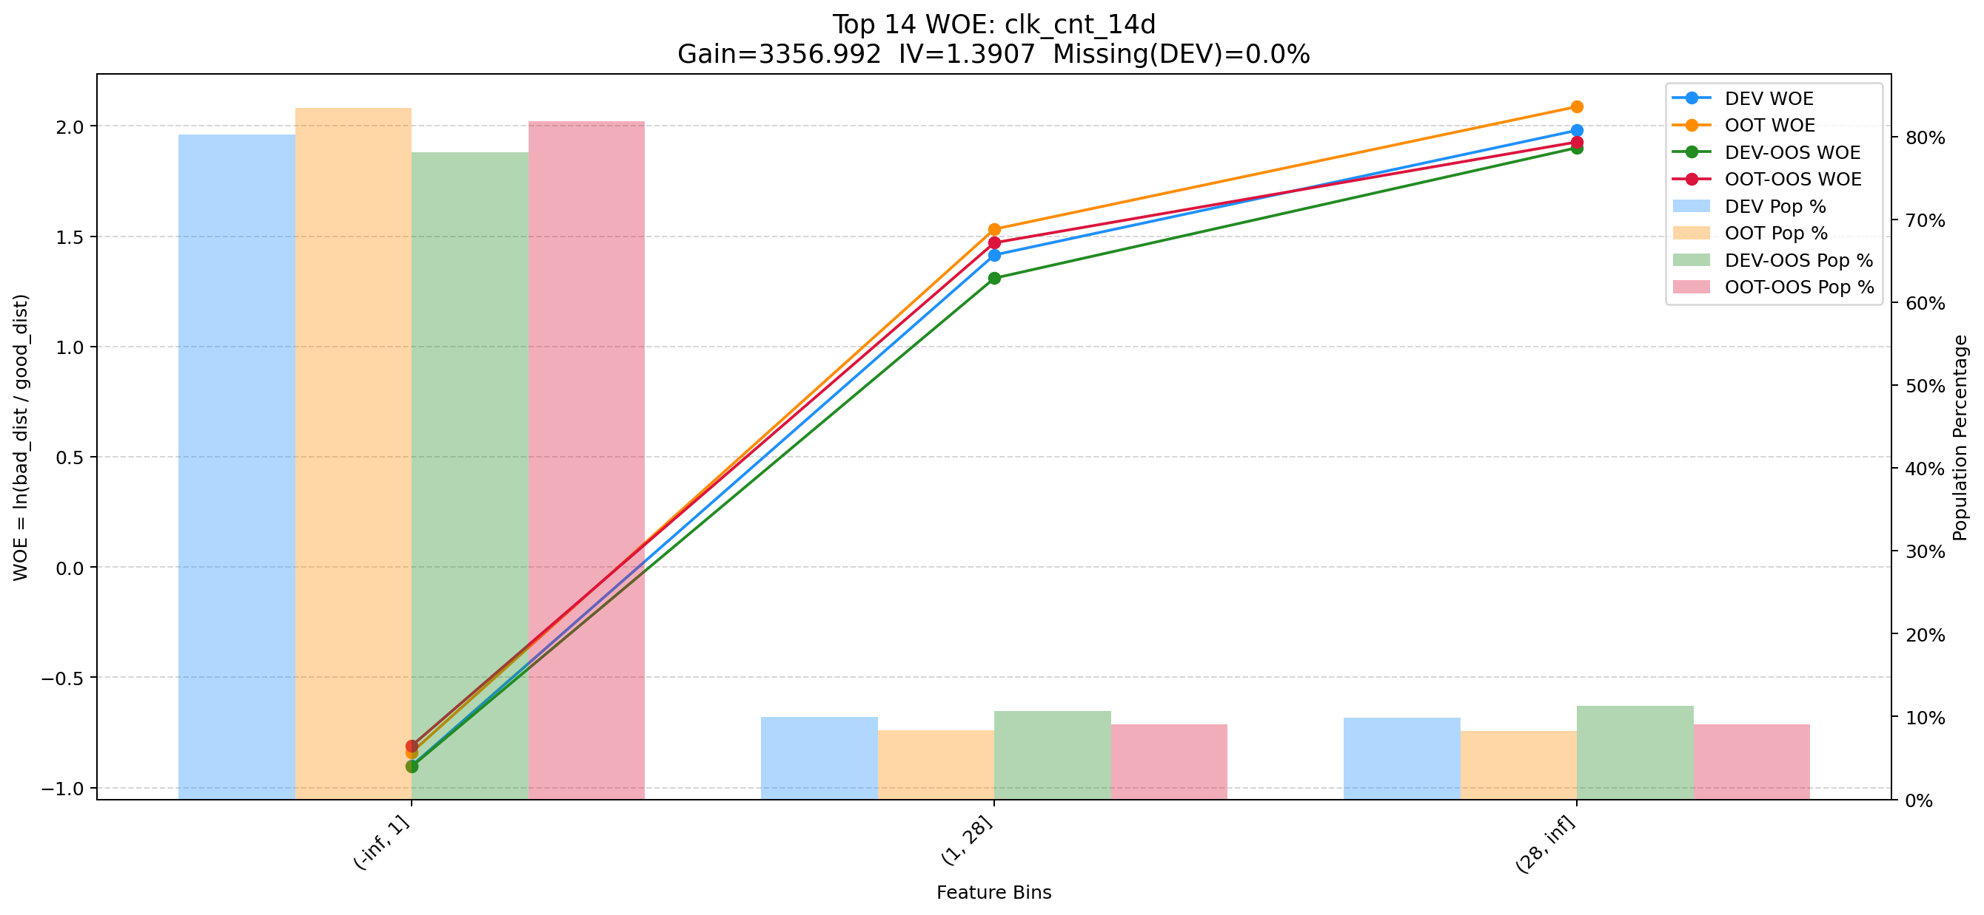

Top 15: first_day_diff_event_result_0_event_type_loan_all
项目 | 内容
Gain | 3327.589
Base split | DEV
IV | 1.405
Missing rate | 0.395
Image | 015_d360_apl_ord_cnt_all_WOE.png

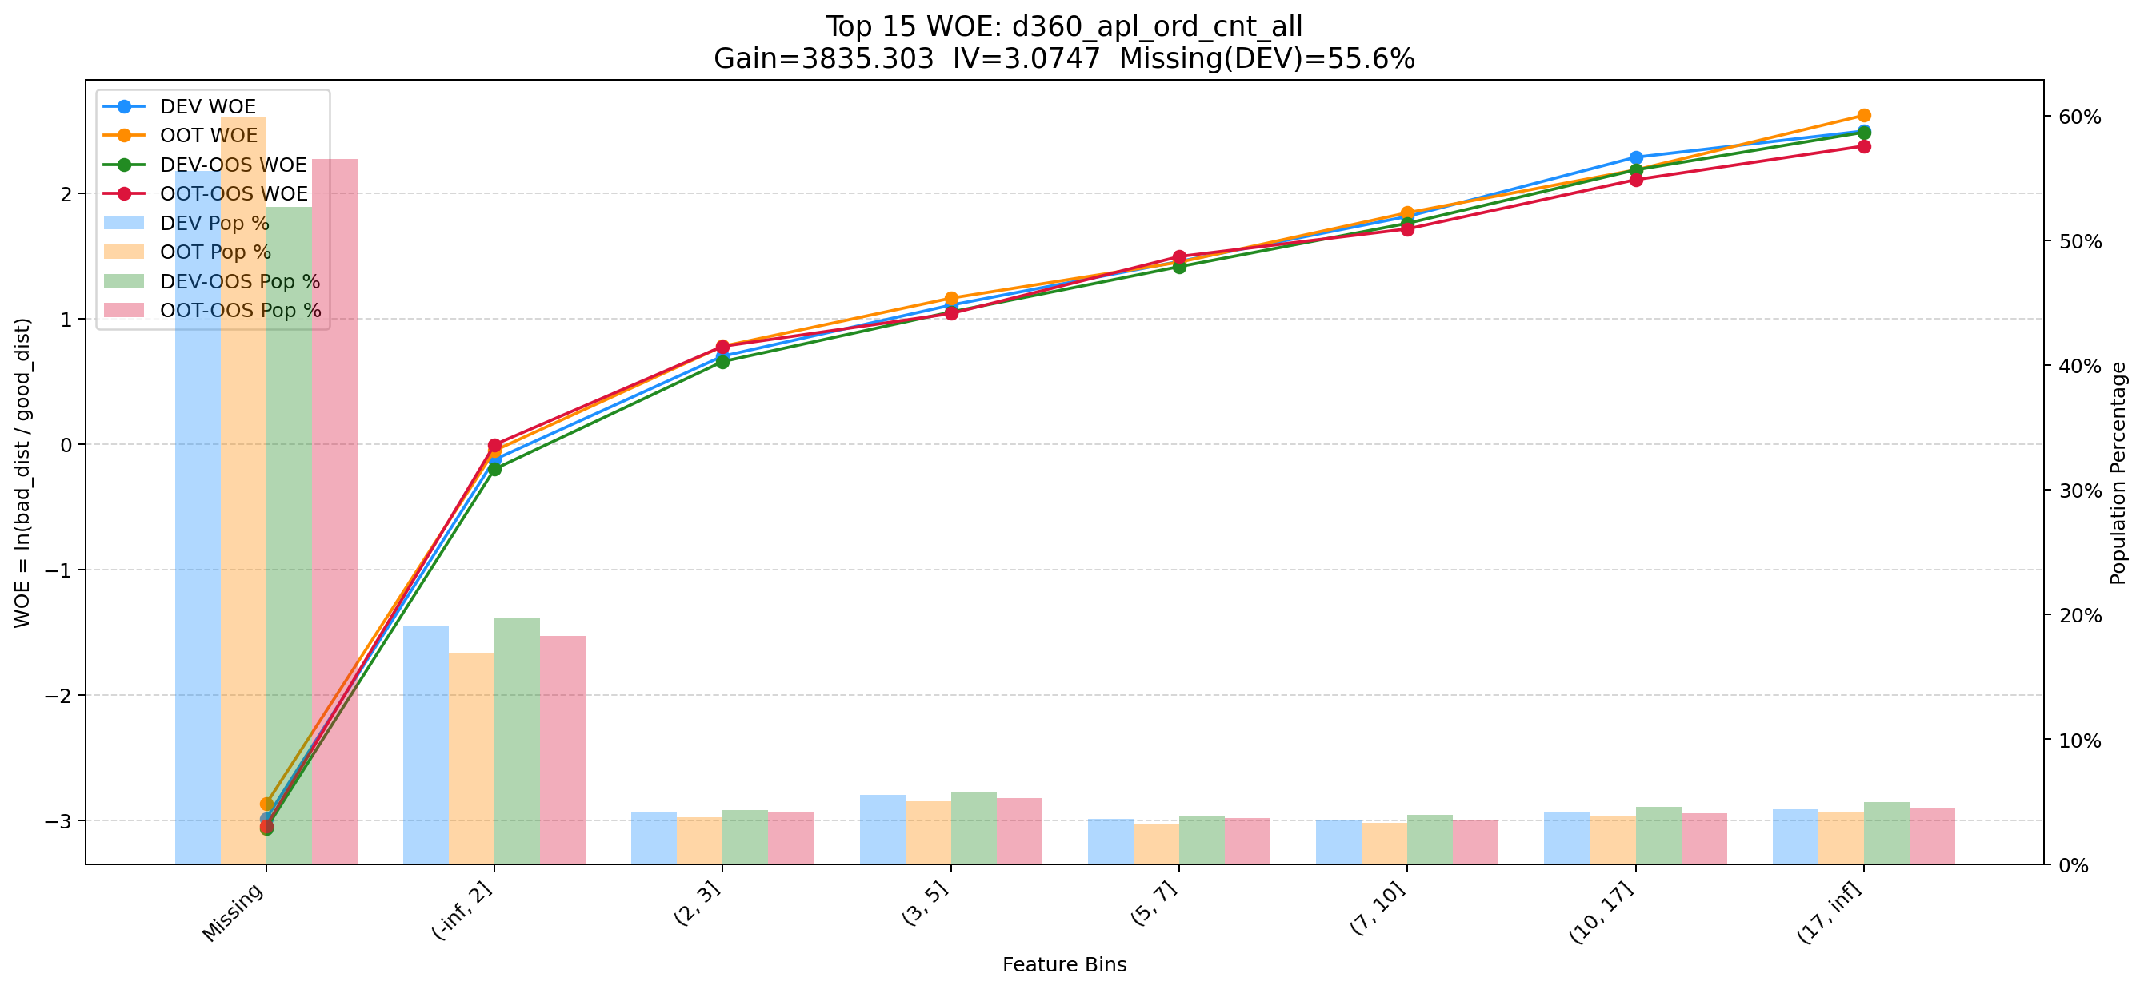

Top 16: pst_ord_apl_suc_max_prc_amt_180_day
项目 | 内容
Gain | 3240.037
Base split | DEV
IV | 1.725
Missing rate | 0.000
Image | 016_his_720_day_csh_apl_ord_cnt_his_rto_WOE.png

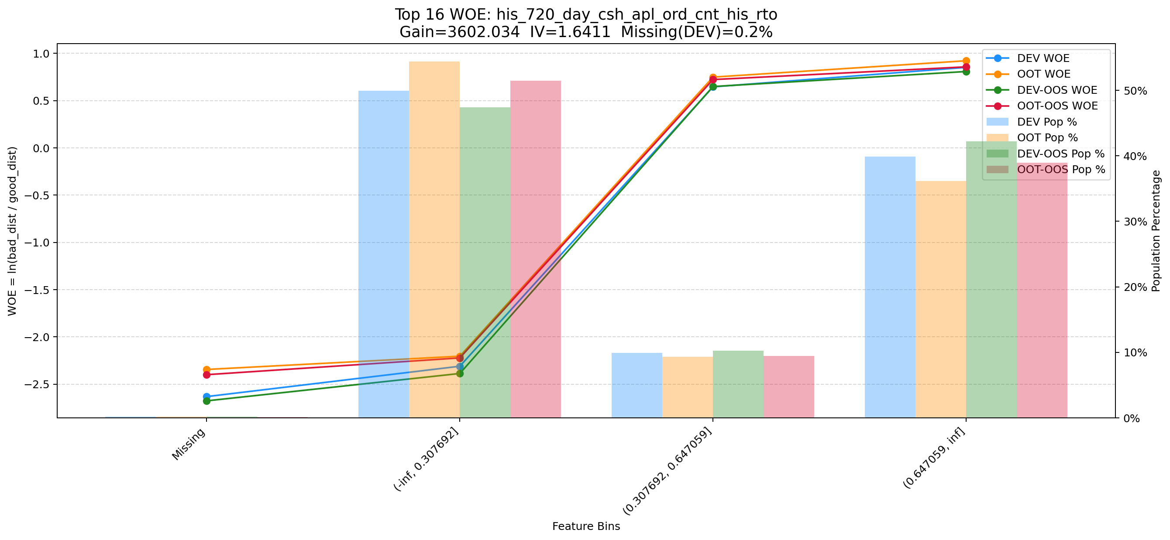

Top 17: rsk_avl_lmt_ch_les_10000_cnt_12m
项目 | 内容
Gain | 3158.131
Base split | DEV
IV | 3.052
Missing rate | 0.553
Image | 017_clk_cnt_14d_WOE.png



Top 18: d180_suc_ord_days_cnt_all
项目 | 内容
Gain | 3026.510
Base split | DEV
IV | 2.729
Missing rate | 0.624
Image | 018_d180_suc_ord_days_cnt_all_WOE.png

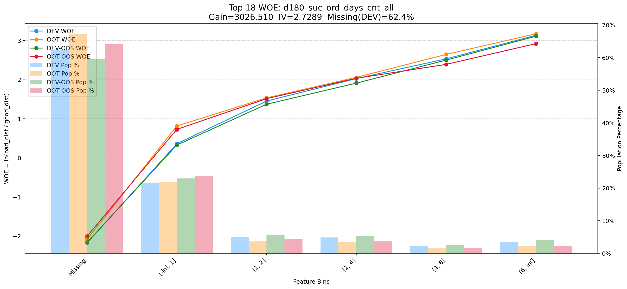

Top 19: d180_apl_ord_ddf_mdl_ord_crt_dte_max
项目 | 内容
Gain | 2446.924
Base split | DEV
IV | 2.549
Missing rate | 0.672
Image | 019_d180_apl_ord_ddf_mdl_ord_crt_dte_max_WOE.png

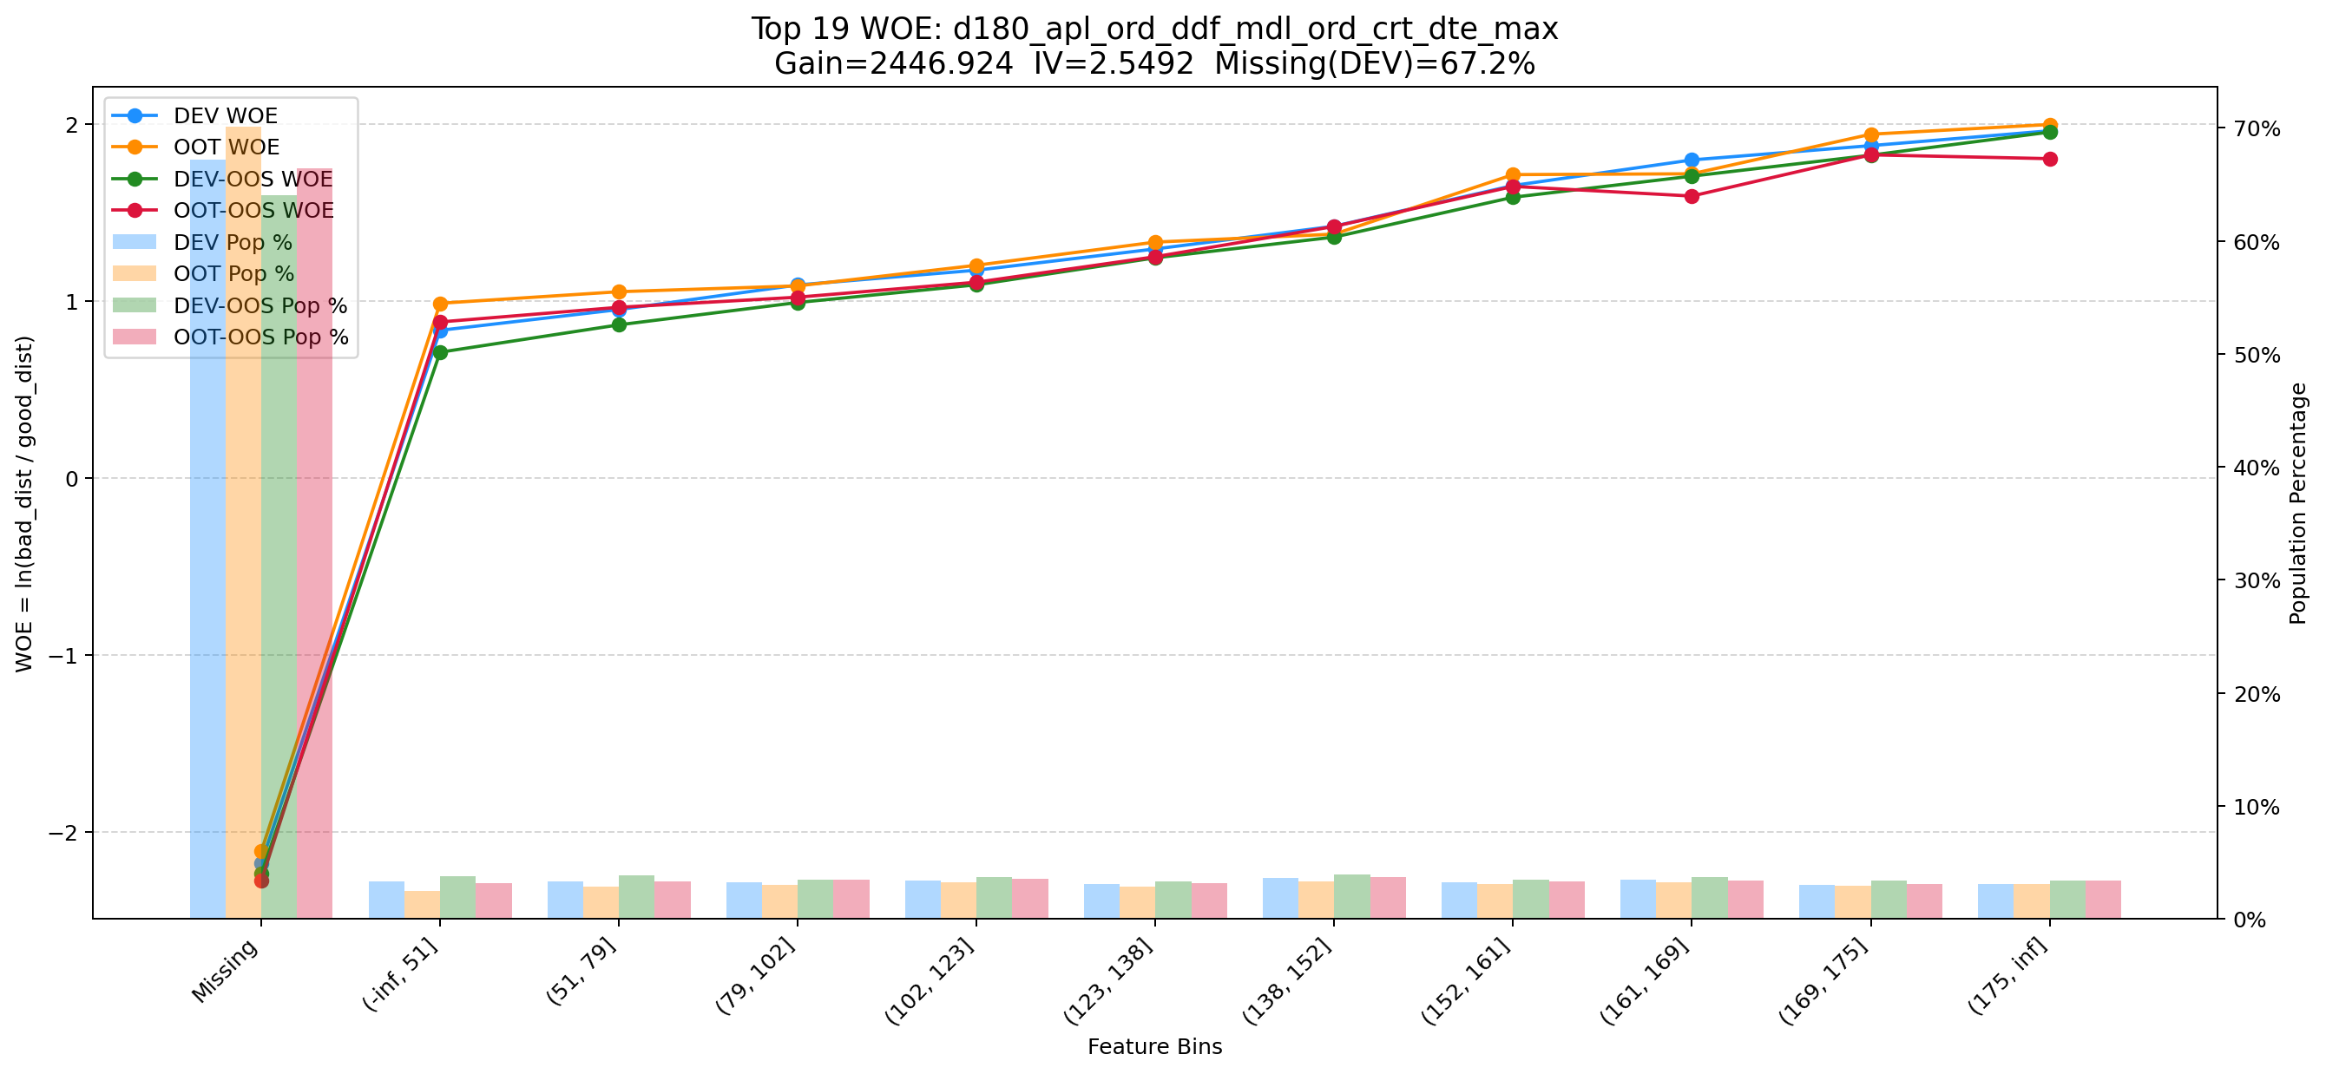

Top 20: avg_avl_lmt_lft_rep_prc_3m_cash_1m
项目 | 内容
Gain | 2166.416
Base split | DEV
IV | 2.343
Missing rate | 0.693
Image | 020_avg_avl_lmt_lft_rep_prc_3m_cash_1m_WOE.png

